2.クラス構成
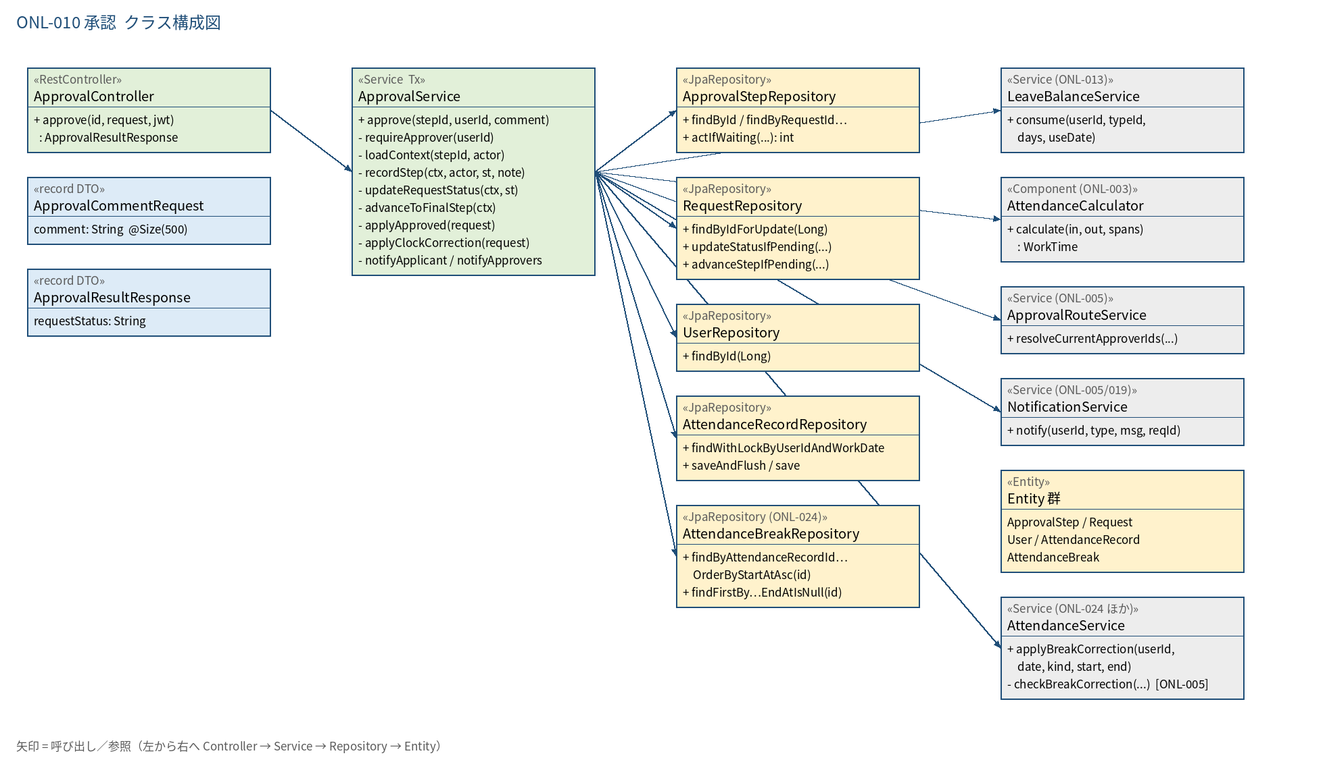
2.1 クラス構成図

3.シーケンス
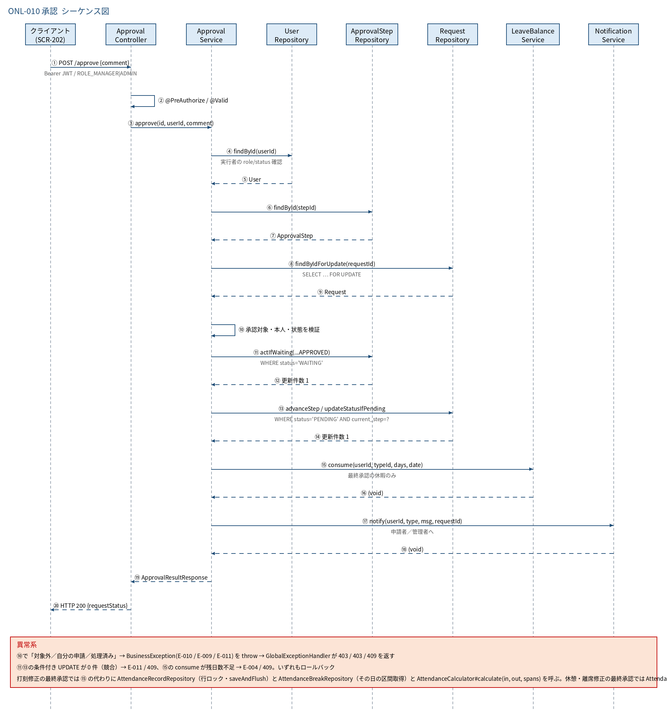
3.1 シーケンス図

5.処理フロー
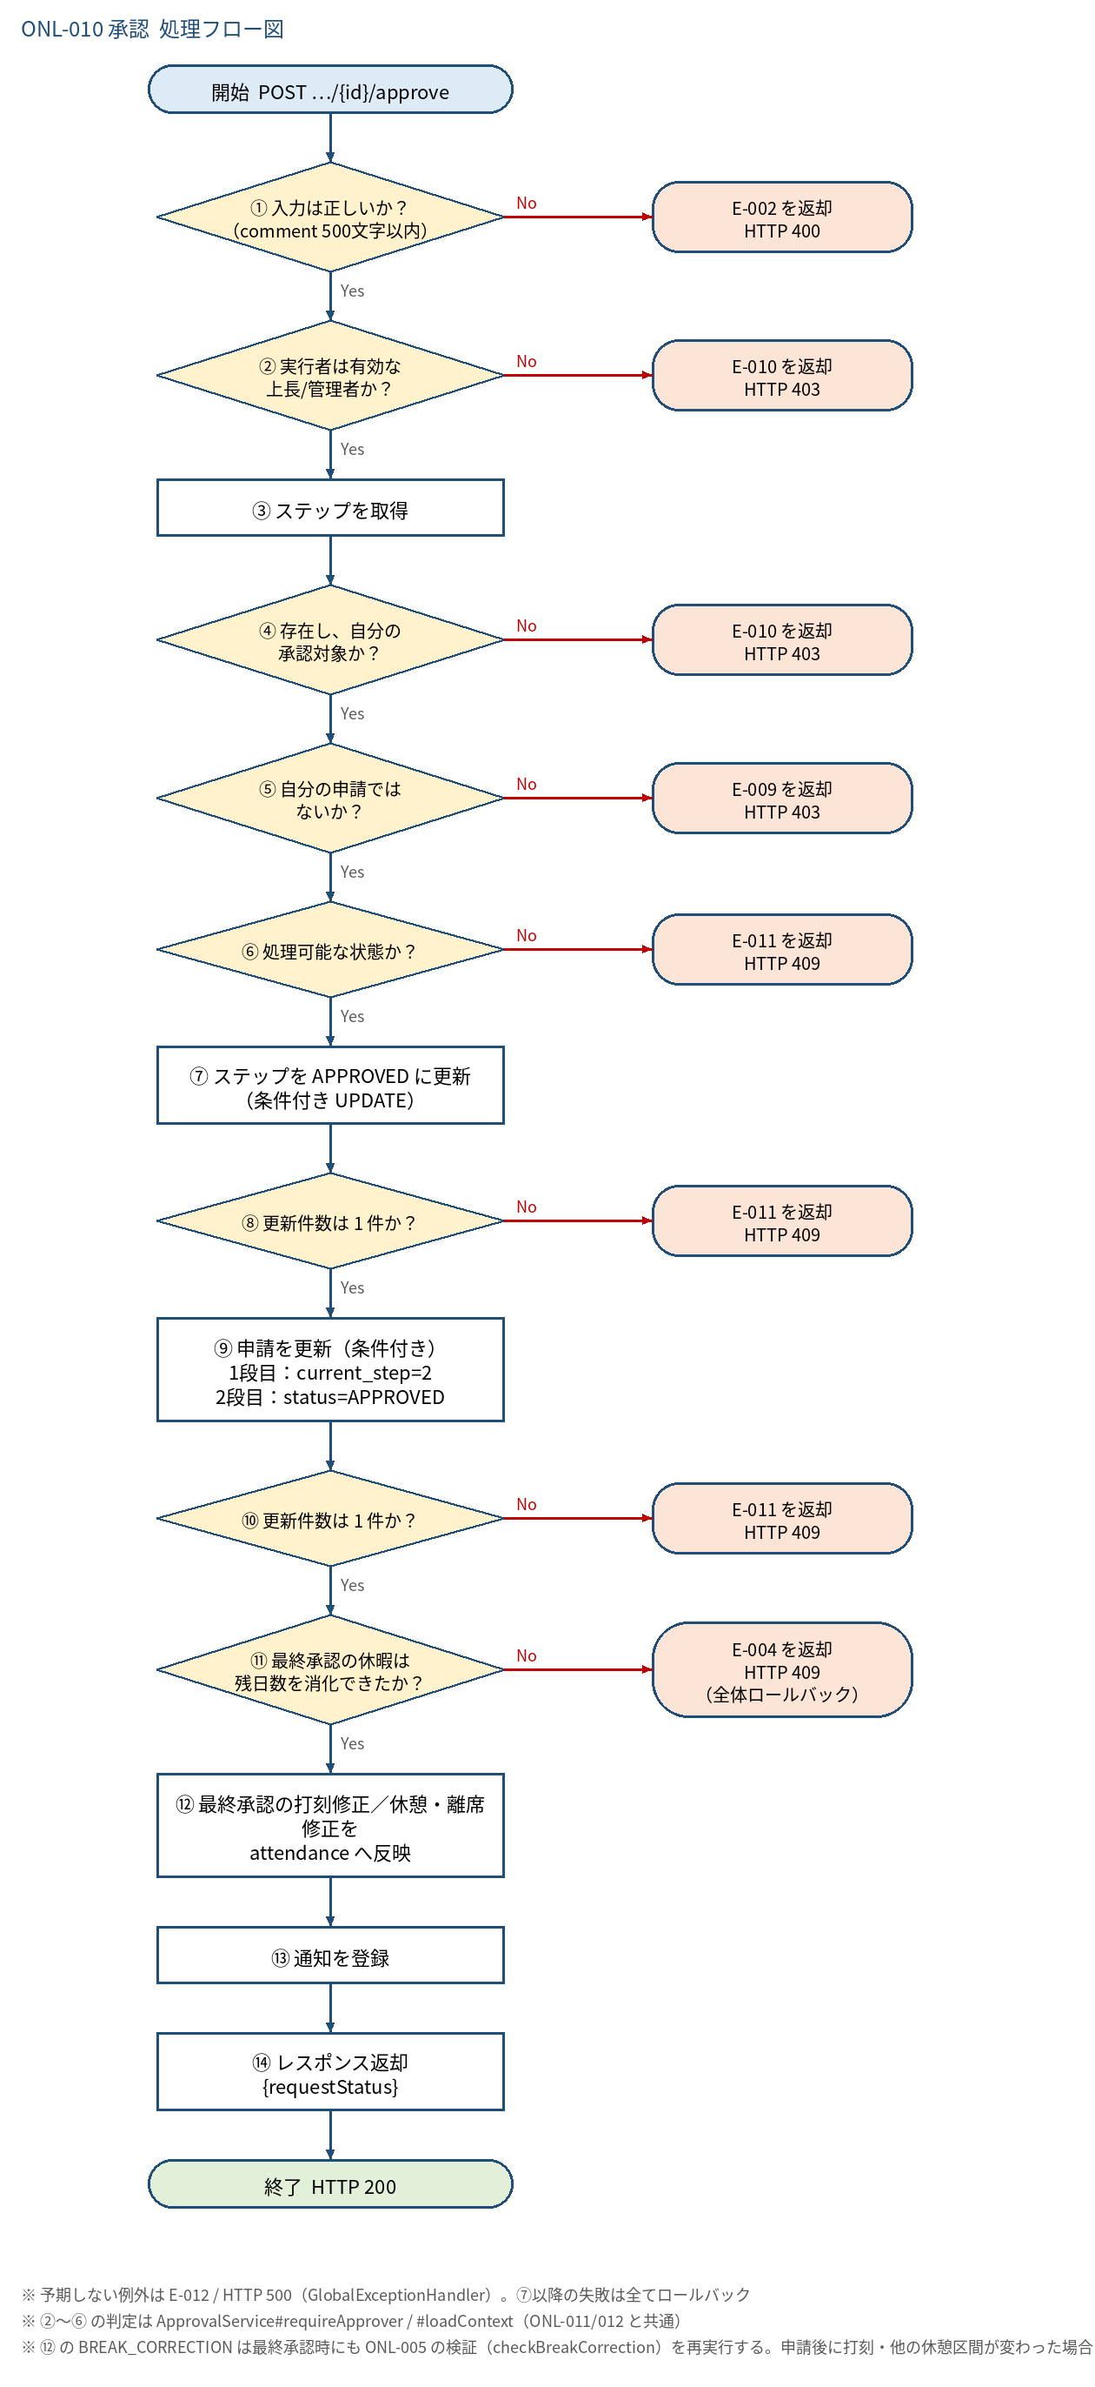
5.1 処理手順
No. | 処理 | 詳細 | 種別・分岐
① | 入力は正しいか？ （comment 500文字以内） | @Valid（ApprovalCommentRequest）。body 省略は可。パス {id} が数値でなければ型変換エラー（handleTypeMismatch） | 判定（No → E-002 を返却 HTTP 400）
② | 実行者は有効な 上長/管理者か？ | @PreAuthorize(hasAnyRole('MANAGER','ADMIN'))。さらに ApprovalService#requireApprover が users を DB 再取得し status＝ACTIVE かつ role∈{MANAGER,ADMIN} を確認（JWT の role を過信しない） | 判定（No → E-010 を返却 HTTP 403）
③ | ステップを取得 | approval_steps を {id} で検索（ApprovalStepRepository#findById）。④の所有確認に合格した後、requests を step.request_id で行ロック付き取得（RequestRepository#findByIdForUpdate＝SELECT … FOR UPDATE） | 処理
④ | 存在し、自分の 承認対象か？ | ステップが存在しない → 失敗。1段目：approver_id＝自分。2段目：自分の role＝ADMIN（ApprovalService#loadContext） | 判定（No → E-010 を返却 HTTP 403）
⑤ | 自分の申請では ないか？ | requests.user_id ≠ 実行者ID | 判定（No → E-009 を返却 HTTP 403）
⑥ | 処理可能な状態か？ | step.status＝WAITING かつ request.status＝PENDING かつ request.current_step＝step.step_no | 判定（No → E-011 を返却 HTTP 409）
⑦ | ステップを APPROVED に更新 （条件付き UPDATE） | UPDATE approval_steps SET status='APPROVED', approver_id=実行者, comment, acted_at=now(clock) WHERE id=? AND status='WAITING'（updated_at は DB トリガで自動更新） | 処理
⑧ | 更新件数は 1 件か？ | 0 件＝同時に他者が先に処理した（競合）。ロールバック | 判定（No → E-011 を返却 HTTP 409）
⑨ | 申請を更新（条件付き） 1段目：current_step=2 2段目：status=APPROVED | WHERE id=? AND status='PENDING' AND current_step=step_no（1段目は current_step を 1→2、2段目は status を APPROVED） | 処理
⑩ | 更新件数は 1 件か？ | 0 件＝取下げ等と競合。ロールバック | 判定（No → E-011 を返却 HTTP 409）
⑪ | 最終承認の休暇は 残日数を消化できたか？ | 2段目かつ LEAVE のみ LeaveBalanceService#consume(userId, leaveTypeId, days, startDate)。UNLIMITED 種別は consume 内でスキップされる。対象外（1段目・打刻修正）は常に Yes（休憩・離席修正は残日数に関係しないため対象外＝常に Yes） | 判定（No → E-004 を返却 HTTP 409 （全体ロールバック））
⑫ | 最終承認の打刻修正／休憩・離席修正を attendance へ反映 | 2段目かつ CLOCK_CORRECTION：(user_id, start_date) の打刻を行ロック付きで取得（無ければ新規）し、clock_in/out を設定して saveAndFlush、その日の attendance_breaks を取得して AttendanceCalculator#calculate(in, out, spans) の結果を保存。 2段目かつ BREAK_CORRECTION：AttendanceService#applyBreakCorrection(userId, 対象日, 種別, 開始, 終了)。打刻を行ロック付きで取得して再検証（E-003 / E-005。ロールバック）→ 進行中の同種別区間があれば開始・終了を置換、無ければ INSERT → 退勤済みなら勤務・残業を再計算。 LEAVE は対象外（スキップ） | 処理
⑬ | 通知を登録 | 1段目：申請者へ REQUEST_APPROVED（「上長が承認、管理者の最終承認待ち」の本文）＋2段目の通知先＝ApprovalRouteService#resolveCurrentApproverIds（有効な全管理者・申請者除く）へ REQUEST_SUBMITTED（最終承認依頼）。2段目：申請者へ REQUEST_APPROVED（承認確定の本文）。いずれも requestId＝申請ID を渡す | 処理
⑭ | レスポンス返却 {requestStatus} | 1段目＝PENDING、2段目＝APPROVED を ApprovalResultResponse で返す | 処理

5.2 処理フロー図

